Лист1
РАБОЧИЙ ТЕХНИЧЕСКИЙ ОТЧЕТ |  |  |  |  | НОМЕР: 2020 09 GN 012
 |  |  |  |  | ДАТА: 07.09.2020
Наименование предприятия |  |  |  | ООО "SITORA AVTO SAVDO"
Ф.И.О. составившего отчет |  |  |  | Нарзиев Равшан
Номер телефона с кодом города |  |  |  | 91 400 86 46
Модель |  |  | Идентификационный номер автомобиля |  | Пробег | Дата продажи
Ласетти |  |  | XWB5V31BVKA550681 |  | 16792 | 2019-06-11
Обстоятельства при которых обнаружена проблема |  |  |  | Описание проблемы
 |  |  |  | Mijoz mashinasining tom qismidagi lukidan shikoyat qilib keldi. Mashinani lukini ochganda luk oxirgacha ochilmay xuddiki plasmasa singanday shovqin chiqadi.
А. |  | Автомобиль стоял, двигатель не работал
В. | Автомобиль находился в движении: |  |  | Информация относительно проблемы (Приложить чертеж или фотграфию неисправности)
 |  | При торможении
 |  | При переходе от ускорения к накату
 |  | При переключение на задний ход |  | 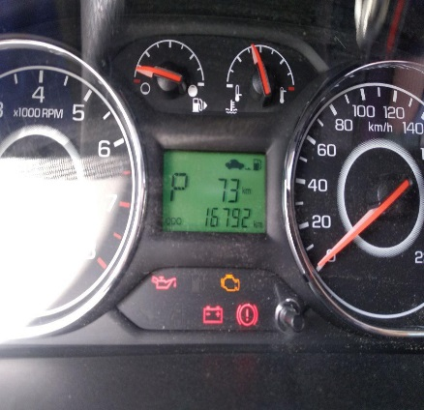 | 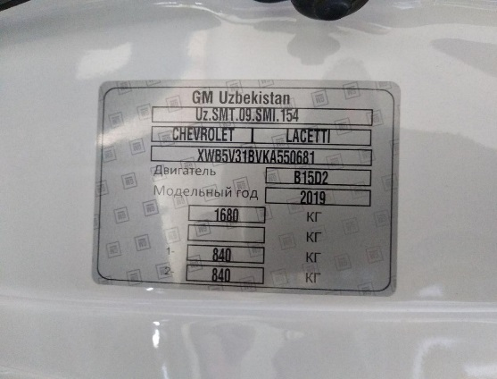
 |  | При повороте
 |  | При ускорении
 |  | При замедлении
 |  | При ______ оборотах в минут
 |  | При любой скорости
 |  | На неровной дороге
 |  | На _____ передаче
С. | При использовании:
 |  | Тормозов |  | 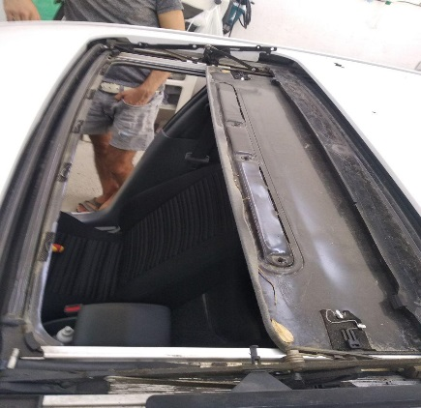 |  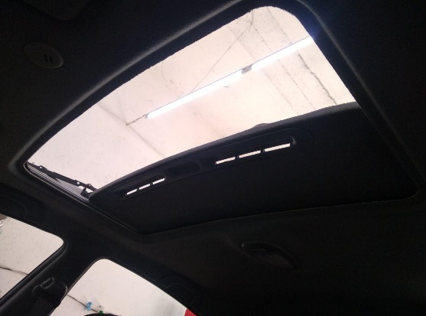
 |  | При повороте руля
 |  | При выключении сцепления
 |  | Обогревателя / кондиционера
 |  | При работе стеклоочистит / омывателя
 |  | При включении радио / CD проигрыват
 |  | Обогревателя заднего стекла
 |  | Прочее
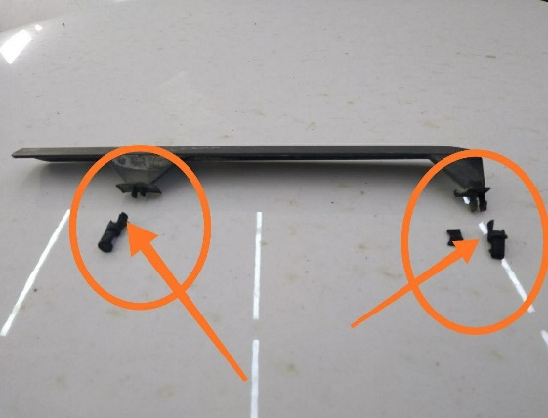
D. | При работе двигателя:
 |  | При запуске |  | 
 |  | При прогреве
 |  | На холотом ходу
 |  | При горячем двигателе
E. | Возникает:
 |  | При ускорении
 |  | При высоких оборотах двигателя
 |  | При большой скорости
 |  | При большой загрузке багажника
F. | Когда случается по времени: |  |  | Информация о проблемной детали
 |  | Всегда |  | Номер детали по каталогу: | 50000080\50000078/50000077/50000079
 |  | Иногда |  | Наименование детали: | Панель криши
 |  | После _____ км движения |  | Название поставщика: | GM Korea
 |  | После _____ минут езды |  | LOT № детали:
Действия инженера по гарантии дилерского предприятия |  |  |  | Biz ushbu avtomashinani tom qismidagi lukini luk tamirlovchi ustalar bilan tekshirib ko'rganimizda avtomashina lukida hech qanday tashqi tasir tegmaganligi aniqlandi lukining o'ng va chap tomon plasmasa zashitasi sinib qolib luk yuradigan relisga tushib shuni xisobiga luki oxirgacha ochilmasdan plasmasa singanday shovqin chiqishi aniqlandi.

Ответственный Отдел по принятию мер и исследованию проблемы

 |  |  |  | (заполняется со стороны Отдела Гарантии качества АО "Uz Auto Motors")

